상품제안서
모스니에 제로웨이스트 생분해 샤워볼 주문제작 | 상품코드: S41929

 |  |  |  |  |  |  | 02-713-8555 | www.synergygift.co.kr
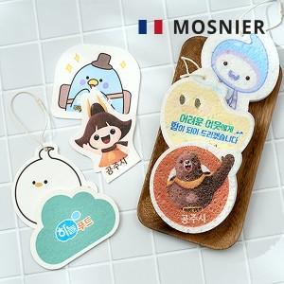

【상세/제작정보】 | <p><span style="font-size: 14pt;">500개 미만 제작불가합니다.</span></p>

【인쇄/포장옵션】 | 풀칼라 / OPP(비닐)

【공급단가】 | 수량 | 500~ | 1,000~ | 3,000~ | 10,000~ | 20,000~
*VAT별도 | 단가 | 1,390원 | 1,350원 | 1,300원 | 1,260원 | 1,240원

【상품 URL】 | https://www.synergygift.co.kr:443/src/goods_detail.php?gdno=41929

